RELATÓRIO FOTOGRÁFICO
OBJETO: | QUADRA COBERTA COM VESTIÁRIO
LOCAL: | BAIRRO INFLUÊNCIA
REFERÊNCIAS: | SINAPI DESONERADO DATA 13/06/2024, SETOP DESONERADO 08/2023 E MERCADO
PRAZO DE EXECUÇÃO: | 08 MESES
RELATÓRIO FOTOGRÁFICO

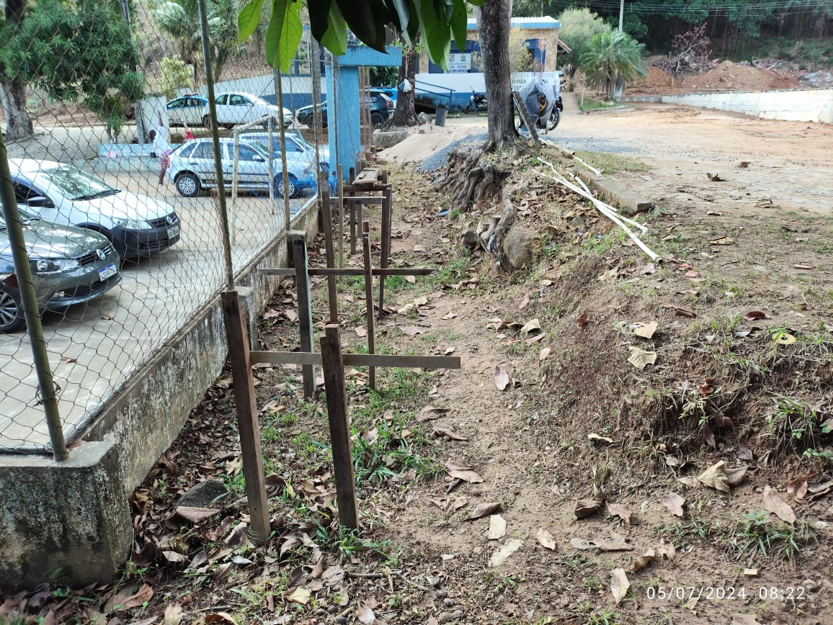
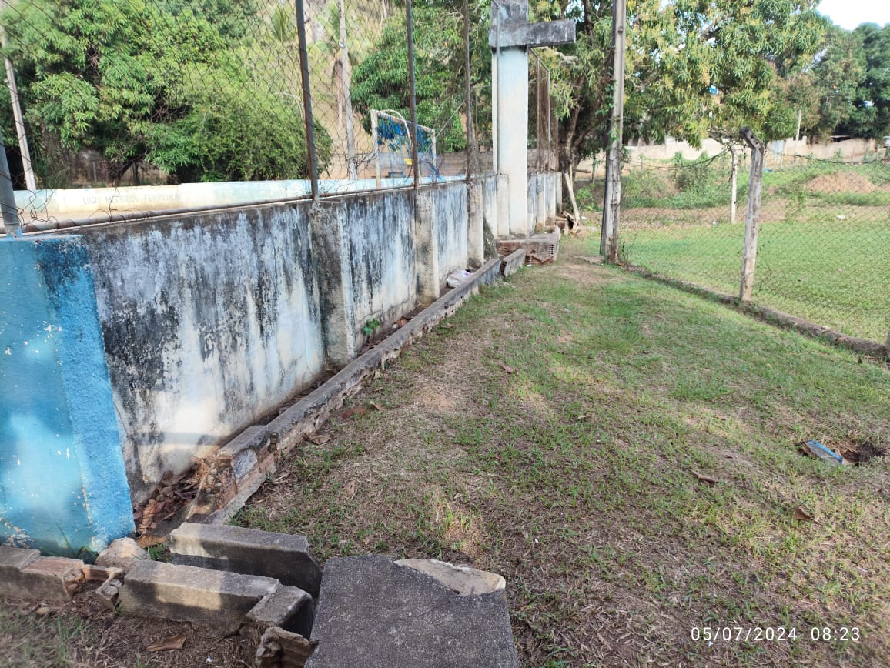

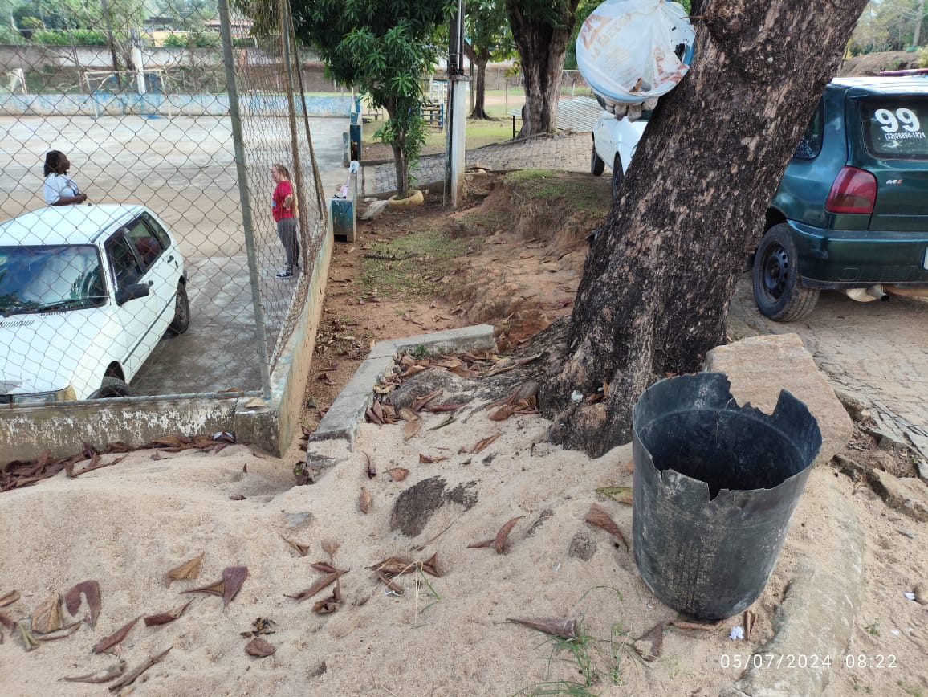
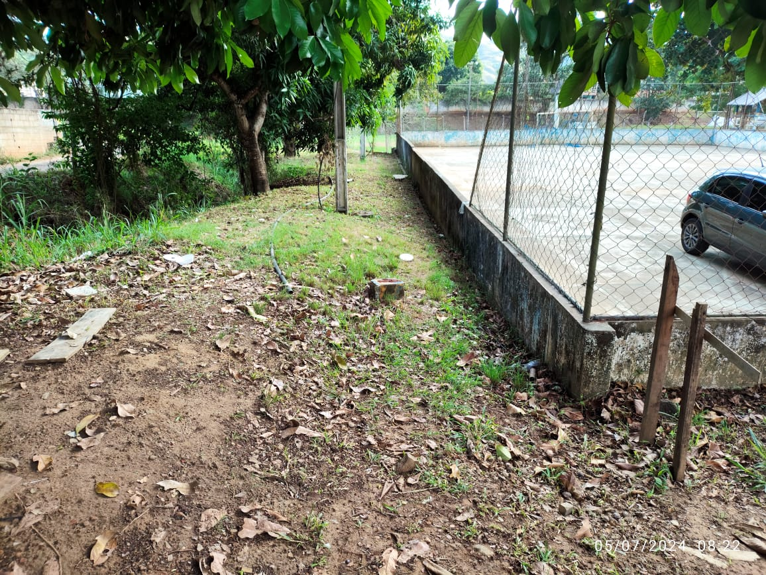

Carmo, 01 de agosto de 2024

 |  | Nathan Xavier de Araújo
 |  | CREA: 2022106534

